2. Расшифровка статей
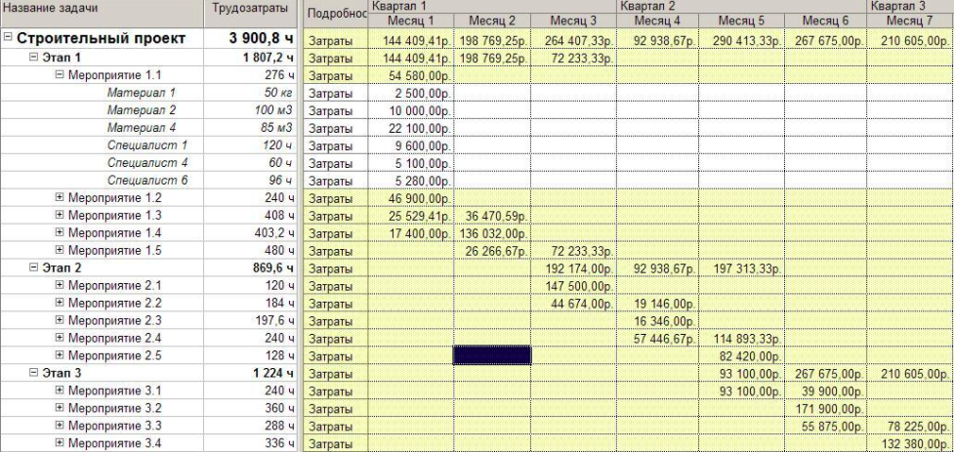
Пример параметрической оценки
Роль | Мес. оклад ($) | объем загрузки (FTE) | Длительность участия (мес) | Стоимость ($) | Ставка в ч
РП | 1200 | 1.00 | 6 | 7200 | 7.14
программист ведущий | 1300 | 0.80 | 3 | 3120 | 7.74
программист | 1150 | 1.00 | 4 | 4600 | 6.85
бизнес-аналитик | 1140 | 0.50 | 5 | 2850 | 6.79
ИТОГО |  |  |  | 17770

Пример оценки снизу вверх:

Работа | Роль | Количество часов | Стоимость
Разработка ТЗ | программист ведущий | 5 | 38.69
Разработка ТЗ | программист | 3 | 20.54
Разработка ТЗ | бизнес-аналитик | 15 | 101.79
Согласование ТЗ с Заказчиком | РП | 5 | 35.71
Корректировка ТЗ | бизнес-аналитик | 10 | 67.86
Утверждение с Заказчиком | РП | 2 | 14.29
Разработка по ТЗ | программист ведущий | 15 | 116.07
Разработка по ТЗ | программист | 30 | 205.36
ИТОГО |  |  | 600.30

Пример анализа предложений подрядчика:
Исполнитель 1 | 1000
Исполнитель 2 | 5000
Исполнитель 3 | 1200
Исполнитель 4 | 200
 | Вариант 1 (ср) | Вариант 2 (с отсечением)
ИТОГО | 1850 | 1100

Пример оценки по 3-м точкам

Нормальное распределение |  |  | Треугольное распределение (B-распределение)

P - пессимистичная оценка
М - вероятная
О - оптимистичная

Пример сметы со стоимостью материалов

3,4 Примеры смет
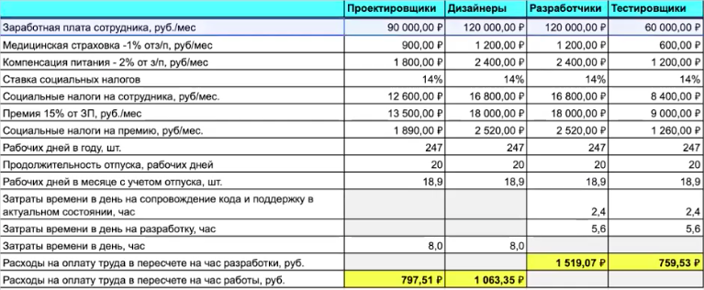
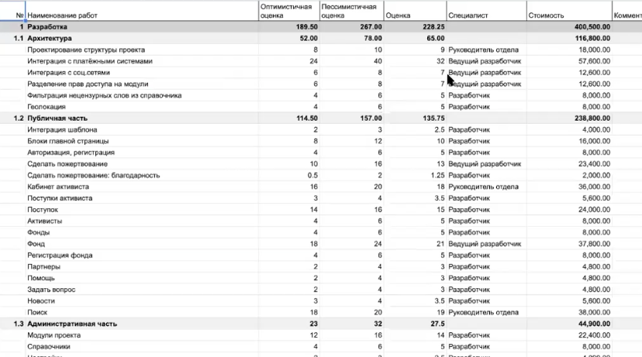
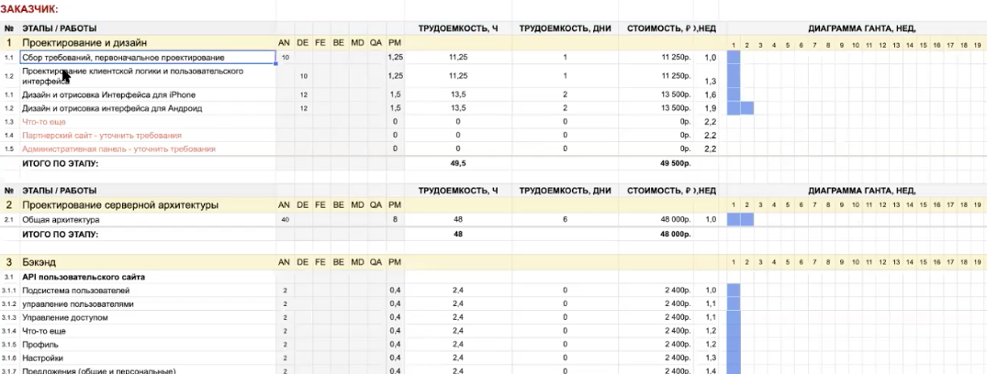
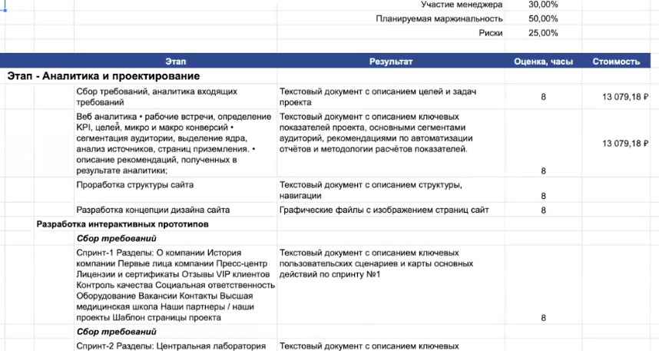
Для перехода нажмите на ссылки:
Пример сметы (разработка)
Калькуляция затрат на оплату
Подрядчики (GB)
Смета на mobile
Пример бюджетов проекта

